ex3
D= | 20 | cm | 0.2 | m
a)
V= | 8 | m/s
P= | 1000 | kg/m³
u= | 0.001 | Pa.s

Re= | 1600000 | Turbulento

Ca= | 0.165

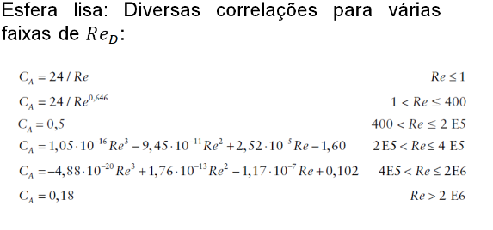

b)
V= | 12 | m/s
P= | 1.2 | kg/m³
u= | 0.000018 | Pa.s

Re= | 160000 | Laminar

Ca= | 0.500

 | *CONFIRA SE ESTA DE ACORDO COM A TABELA AO LADO*

ex5
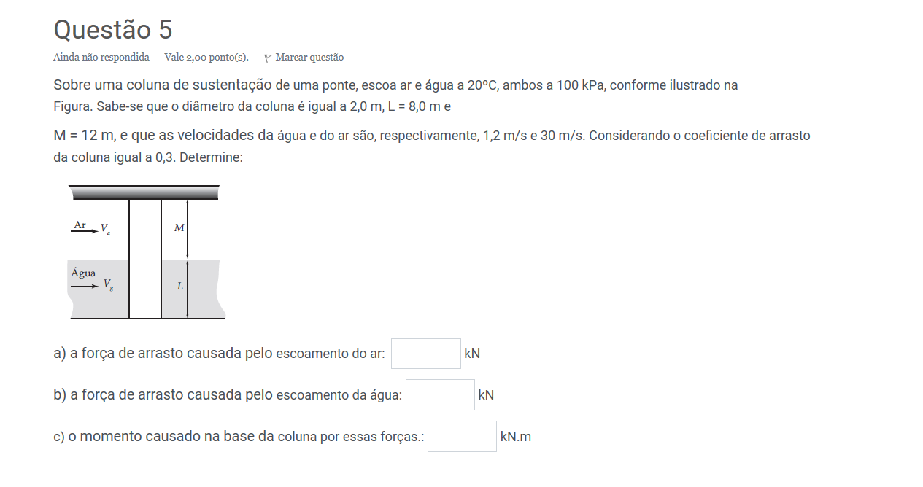
T= | 20 | °C
Patm= | 100000 | Pa

Ar:
P= | 1.189 | kg/m³
u= | 0.0000183 | Pa.s
Água:
P= | 998.2 | kg/m³
u= | 0.001 | Pa.s

D= | 2 | m
L= | 8 | m
M= | 12 | m
Vagua= | 1.2 | m/s
Var= | 30 | m/s
Ca= | 0.3

Aar= | 24 | m
Aagua= | 16 | m
Far= | 3852.36 | N
Far= | 3.852 | KN

Fagua= | 3449.7792 | N
Fagua= | 3.450 | KN

M= | 44.913 | KN.m

